상품제안서
에코클릭 제로웨이스트 고리형 3종세트 | 상품코드: S48173

 |  |  |  |  |  |  | 02-713-8555 | www.synergygift.co.kr
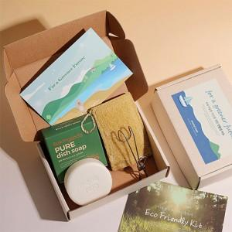

【상세/제작정보】

【인쇄/포장옵션】 | 스티커 / 포장불가능

【공급단가】 | 수량 | 50~ | 100~ | 300~ | 1,000~ | 3,000~
*VAT별도 | 단가 | 9,360원 | 9,140원 | 8,710원 | 8,420원 | 7,990원

【상품 URL】 | https://www.synergygift.co.kr:443/src/goods_detail.php?gdno=48173

